Plan1
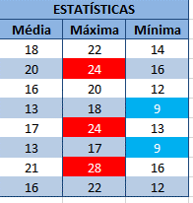
QUADRO DAS TEMPERATURAS
CIDADES | LEITURAS |  |  |  | ESTATÍSTICAS
 | 6H | 12H | 18H | 24H | Média | Máxima | Mínima
Belo Horizonte | 16 | 22 | 18 | 14
Brasília | 18 | 24 | 20 | 16
Curitiba | 14 | 20 | 16 | 12
Florianópolis | 11 | 18 | 13 | 9
Mogi Mirim | 15 | 24 | 17 | 13
Porto Alegre | 11 | 17 | 13 | 9
Rio de Janeiro | 18 | 28 | 20 | 16
São Paulo | 14 | 22 | 16 | 12
Complete a tabela calculando a média, a máxima e a mínima das temperaturas por cidade utilizando as funções necessárias.
Formate condicionalmente as temperaturas Máximas, se estas forem maiores que 23 graus para que o fundo da célula seja vermelho e a letra branca.
FUNDO AZUL E LETRA NA COR BRANCA A MÍNIMA MENOR OU IGUAL A 10 GRAUS

